상품제안서
모스니에 친환경 대나무칫솔(인쇄무료) | 상품코드: F25957

 |  |  |  |  |  |  | 02-412-0044 | www.easy1.co.kr
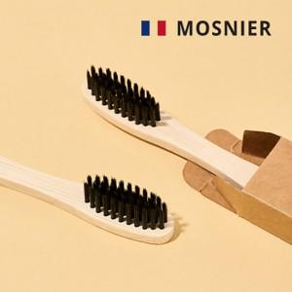

【상세/제작정보】 | 대나무칫솔 레이저인쇄, 컬러인쇄 100개 이상 주문시 인쇄 무료

【인쇄/포장옵션】 | 레이저, 스티커, 풀칼라 / 포장불가능

【공급단가】 | 수량 | 100~ | 300~ | 500~ | 1,000~ | 3,000~
*VAT별도 | 단가 | 840원 | 830원 | 810원 | 780원 | 740원

【상품 URL】 | https://easy1.co.kr:443/src/goods_detail.php?gdno=25957

